系统架构图
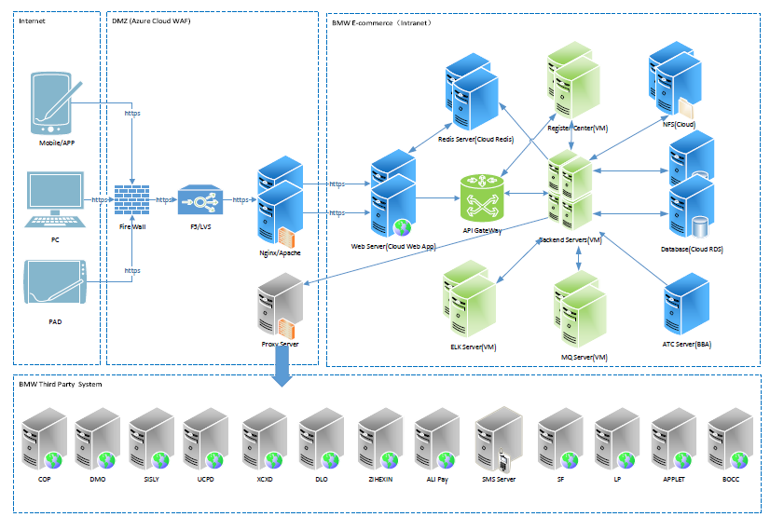
说明生产环境网络架构和逻辑架构
说明测试环境网络架构和逻辑架构

